Sheet1
index
使用栈完成计算 一个表达式的结果
7*2*2-5+1-5+3-4 = ？
3+2*6-2

使用栈完成表达式的计算 思路
1. 通过一个 index 值（索引），来遍历我们的表达式
2. 如果我们发现是一个数字, 就直接入数栈
3. 如果发现扫描到是一个符号, 就分如下情况
3.1 如果发现当前的符号栈为 空，就直接入栈
3.2 如果符号栈有操作符，就进行比较,如果当前的操作符的优先级小于或者等于栈中的操作符， 就需要从数栈中pop出两个数,在从符号栈中pop出一个符号，进行运算，将得到结果，入数栈，然后将当前的操作符入符号栈， 如果当前的操作符的优先级大于栈中的操作符， 就直接入符号栈.
4. 当表达式扫描完毕，就顺序的从 数栈和符号栈中pop出相应的数和符号，并运行.
5. 最后在数栈只有一个数字，就是表达式的结果
验证： 3+2*6-2 = 13
1.
10
13
-
+

数栈numStack：
存放数
符号栈 operStack：
存放运算符

中缀表达式 1 + ( ( 2 + 3 )× 4) - 5 =》 后缀表达式
将 s2 出栈 - 5 + * 4 + 3 2 1 => 1 2 3 + 4 * + 5 -
-
5
+
*
4
+
3
2
1

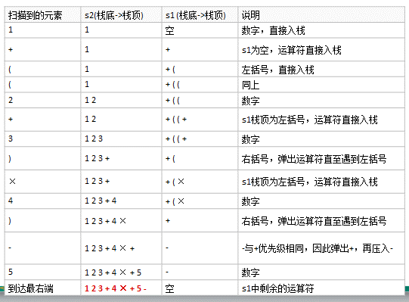
中缀表达式 转 后缀表达式的 思路步骤分析
打比方 ： 降龙十八掌 ：学习 -》 应用 [层次]
算法 -》 第一个层面： 理解算法-》灵活运用算法
第二层： 设计算法-》 运用 【】

1) 初始化两个栈：运算符栈s1和储存中间结果的栈s2；
2) 从左至右扫描中缀表达式；
3) 遇到操作数时，将其压s2；
4) 遇到运算符时，比较其与s1栈顶运算符的优先级：
1.如果s1为空，或栈顶运算符为左括号“(”，则直接将此运算符入栈；
2.否则，若优先级比栈顶运算符的高，也将运算符压入s1；
3.否则，将s1栈顶的运算符弹出并压入到s2中，再次转到(4.1)与s1中新的栈顶运算符相比较；
5) 遇到括号时： (1) 如果是左括号“(”，则直接压入s1 (2) 如果是右括号“)”，则依次弹出s1栈顶的运算符，并压入s2，直到遇到左括号为止，此时将这一对括号丢弃
6) 重复步骤2至5，直到表达式的最右边
7) 将s1中剩余的运算符依次弹出并压入s2
8) 依次弹出s2中的元素并输出，结果的逆序即为中缀表达式对应的后缀表达式

s1
s2

